Korelace
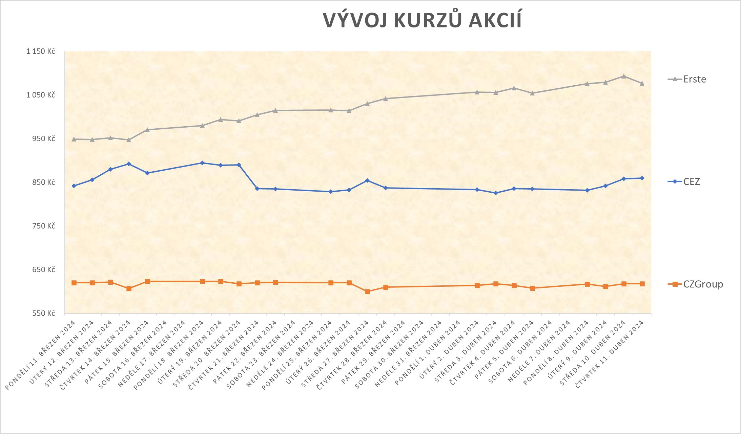
Korelační analýza vývoje cen trojice akcií
K dané tabulce uzavíracích cen tří akcií vytvořte
a) (jeden) společný spojnicový graf vývoje všech tří cen v čase, ve vhodném formátu a s legendou,
b) (tři) bodové grafy všech dvojic doplněné o spojnici trendu,
c) tabulku korelačních koeficientů (3x3).
Výsledky (vzájemný vztah po dvojicích) diskutujte.

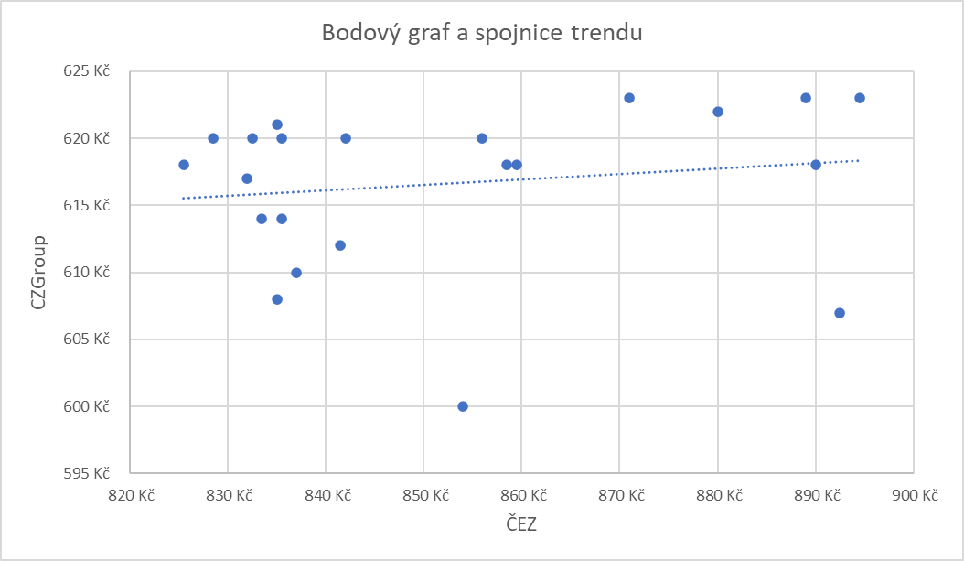
Datum | CEZ | CZGroup | Erste
2024-03-11 | 842 Kč | 620 Kč | 949 Kč
2024-03-12 | 856 Kč | 620 Kč | 948 Kč | Tabulka korelačních koeficientů
2024-03-13 | 880 Kč | 622 Kč | 952 Kč |  | ČEZ | CZGroup | Erste
2024-03-14 | 893 Kč | 607 Kč | 947 Kč | ČEZ
2024-03-15 | 871 Kč | 623 Kč | 970 Kč | CZGroup
2024-03-18 | 895 Kč | 623 Kč | 980 Kč | Erste
2024-03-19 | 889 Kč | 623 Kč | 994 Kč
2024-03-20 | 890 Kč | 618 Kč | 991 Kč
2024-03-21 | 836 Kč | 620 Kč | 1,004 Kč
2024-03-22 | 835 Kč | 621 Kč | 1,014 Kč
2024-03-25 | 829 Kč | 620 Kč | 1,015 Kč
2024-03-26 | 833 Kč | 620 Kč | 1,014 Kč
2024-03-27 | 854 Kč | 600 Kč | 1,030 Kč
2024-03-28 | 837 Kč | 610 Kč | 1,042 Kč
2024-04-02 | 834 Kč | 614 Kč | 1,057 Kč
2024-04-03 | 826 Kč | 618 Kč | 1,056 Kč
2024-04-04 | 836 Kč | 614 Kč | 1,066 Kč
2024-04-05 | 835 Kč | 608 Kč | 1,055 Kč
2024-04-08 | 832 Kč | 617 Kč | 1,076 Kč
2024-04-09 | 842 Kč | 612 Kč | 1,079 Kč
2024-04-10 | 859 Kč | 618 Kč | 1,093 Kč
2024-04-11 | 860 Kč | 618 Kč | 1,077 Kč

